申込書
MLT sports（大会受付代行） FAX 0985－68－3030

第11回つわぶきマラソン大会ｉｎ日南 団体申込書

団 体 名

申込責任者名

住 所

ＴＥＬ |  |  |  |  |  |  | 携帯ＴＥＬ

 | ふ り が な 氏 名 |  |  | 性別 | 生年月日 |  |  |  | 参加種目・種目番号 （参加される種目に○をつけ、リーフレットに 記載の種目番号を記入して下さい）

1 |  |  |  | 男・女 | Ｈ Ｓ | 年 月 日 |  |  | ３㎞の部 ・ ５㎞の部 ・ ハーフの部

 |  |  |  |  |  |  |  |  | 種目番号
2 |  |  |  | 男・女 | Ｈ Ｓ | 年 月 日 |  |  | ３㎞の部 ・ ５㎞の部 ・ ハーフの部

 |  |  |  |  |  |  |  |  | 種目番号
3 |  |  |  | 男・女 | Ｈ Ｓ | 年 月 日 |  |  | ３㎞の部 ・ ５㎞の部 ・ ハーフの部

 |  |  |  |  |  |  |  |  | 種目番号
4 |  |  |  | 男・女 | Ｈ Ｓ | 年 月 日 |  |  | ３㎞の部 ・ ５㎞の部 ・ ハーフの部

 |  |  |  |  |  |  |  |  | 種目番号
5 |  |  |  | 男・女 | Ｈ Ｓ | 年 月 日 |  |  | ３㎞の部 ・ ５㎞の部 ・ ハーフの部

 |  |  |  |  |  |  |  |  | 種目番号
6 |  |  |  | 男・女 | Ｈ Ｓ | 年 月 日 |  |  | ３㎞の部 ・ ５㎞の部 ・ ハーフの部

 |  |  |  |  |  |  |  |  | 種目番号
7 |  |  |  | 男・女 | Ｈ Ｓ | 年 月 日 |  |  | ３㎞の部 ・ ５㎞の部 ・ ハーフの部

 |  |  |  |  |  |  |  |  | 種目番号
8 |  |  |  | 男・女 | Ｈ Ｓ | 年 月 日 |  |  | ３㎞の部 ・ ５㎞の部 ・ ハーフの部

 |  |  |  |  |  |  |  |  | 種目番号
9 |  |  |  | 男・女 | Ｈ Ｓ | 年 月 日 |  |  | ３㎞の部 ・ ５㎞の部 ・ ハーフの部

 |  |  |  |  |  |  |  |  | 種目番号
10 |  |  |  | 男・女 | Ｈ Ｓ | 年 月 日 |  |  | ３㎞の部 ・ ５㎞の部 ・ ハーフの部

 |  |  |  |  |  |  |  |  | 種目番号
※ 氏名（ふりがな）を楷書ではっきりと記載してください。
【足りない場合は、コピーしてお使い下さい】

つわぶきマラソン大会ｉｎ日南 団体申込要領

１ 「団体申込書」に必要事項を記入の上、ＦＡＸもしくは郵送してください。
ＦＡＸの場合は送信後に確認の電話を必ず入れてください。

２ リーフレットに添付してある郵便振込用紙にて、必要事項を記入の上、参加料を振り込んで下さい。
記入例
合計金額をお書き下さい

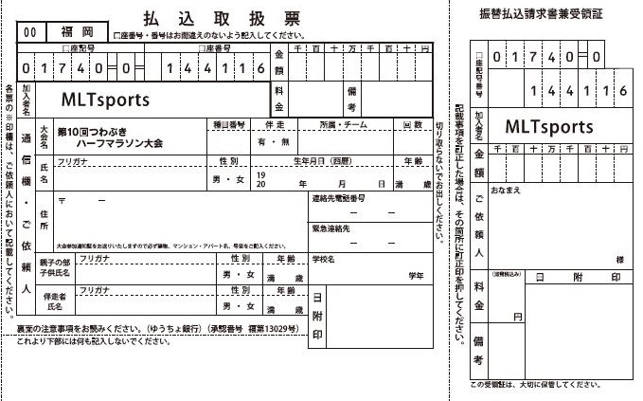

日南クラブ 日南太郎
日南クラブ
日南 太郎
３㎞：○名、５㎞：○名、ハーフ：○名 分

・団体名（学校名）
・代表者名
をご記入ください。
 |  |  |  |  |  |  |  |  |  |  | .
1段目：団体名（学校名）・代表者名
2段目：申込部門別の人数
をご記入の上、郵便振替用紙でご入金ください。

 |  | ３㎞の部 | 1,000円 |  | × |  |  | 名 | ＝ | 円

 |  | ３㎞の部 一般 | 1,500円 |  | × |  |  | 名 | ＝ | 円

 |  | ５㎞の部 | 1,500円 |  | × |  |  | 名 | ＝ | 円

 |  | ５㎞の部 一般 | 2,000円 |  | × |  |  | 名 | ＝ | 円

 |  | ハーフの部 高校生 | 3,500円 |  | × |  |  | 名 | ＝ | 円

 |  | ハーフの部 一般 | 4,000円 |  | × |  |  | 名 | ＝ | 円

 |  |  |  |  |  |  |  | 合計 |  | 円

３ 「参加受付通知はがき」については、１１月初旬に、申込責任者にまとめて発送します。

４ 「親子３㎞の部」については、団体申込書ではお申込できません。
申込方法は、大会リーフレットまたはネットエントリーをご利用ください。
ネットエントリーの詳細はホームページを御確認ください。

≪大会ホームページ≫ http://taikai.in/tsuwabuki/

【申込・問い合わせ先】
参加申込に関するお問い合わせはコチラ
MLTsports（ｴﾑｴﾙﾃｨｰｽﾎﾟｰﾂ)
（つわぶきハーフマラソン大会受付代行）
TEL:070-5486-3088/ FAX:0985-68-3030
Mail:ev@mlt.jpn.com
【大会事務局】
大会運営に関するお問い合わせはコチラ
日南市観光・スポーツ課スポーツ推進係
TEL:0987-31-1175/ FAX:0987-23-3100
Mail:s-suishin@city.nichinan.lg.jp

